상품제안서
한글볼펜+청자상감운학문자개명함+자개USB 세트 | 상품코드: S46484

 |  |  |  |  |  |  | 02-713-8555 | www.synergygift.co.kr
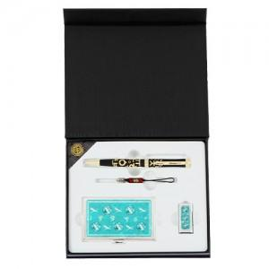

【상세/제작정보】

【인쇄/포장옵션】 | 레이저 / 포장지포장

【공급단가】 | 수량 | 50~ | 100~ | 300~ | 1,000~ | 5,000~
*VAT별도 | 8GB | 32,500원 | 32,000원 | 31,200원 | 29,900원 | 29,100원
 | 16GB | 34,800원 | 34,300원 | 33,500원 | 32,200원 | 31,400원
 | 32GB | 37,100원 | 36,600원 | 35,800원 | 34,500원 | 33,700원
 | 64GB | 39,400원 | 38,900원 | 38,100원 | 36,800원 | 36,000원

【상품 URL】 | https://www.synergygift.co.kr:443/src/goods_detail.php?gdno=46484

